MMNm-Cola Capacidad Finita Uno
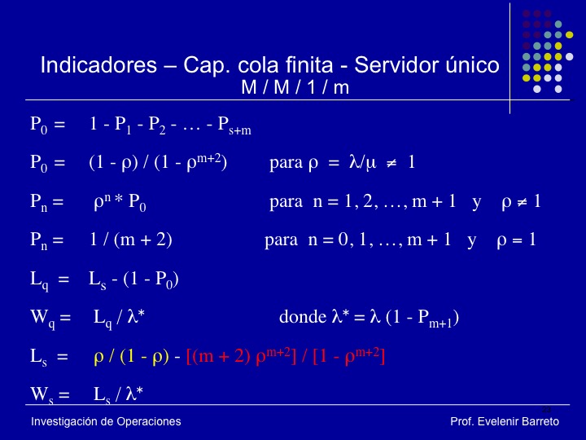
 |  |  |  |  |  |  |  |  | 5 | 5 | 5

Modelo MMN..m- Población Finita con un servidor

l | 0.2
m | 0.5
r | 0.4
l/m | 0.4 |  | 40.000 | (Porcentaje de Ocupación).
C | 1
m | 3

Coeficientes |  | Probabilidades |  |  | Lq | Wq | Ls | Ws

MM..N-Poblacion Finita Uno
 |  |  |  |  |  |  |  |  | 5 | 5 | 5

Modelo MMN..m- Población Finita con un servidor

l | 0.2
m | 0.5
l/m | 0.4 |  | 40.000 | (Porcentaje de Ocupación).
C | 1
m | 3

Coeficientes |  | Probabilidades |  |  | Lq | Wq | Ls | Ws
P1 | 1.2 | P0 | 0.28216704289 |  | 4.88E-01 | 1.358490566 | 1.2054176072 | 3.358490566
P2 | 0.96 | P1 | 0.33860045147
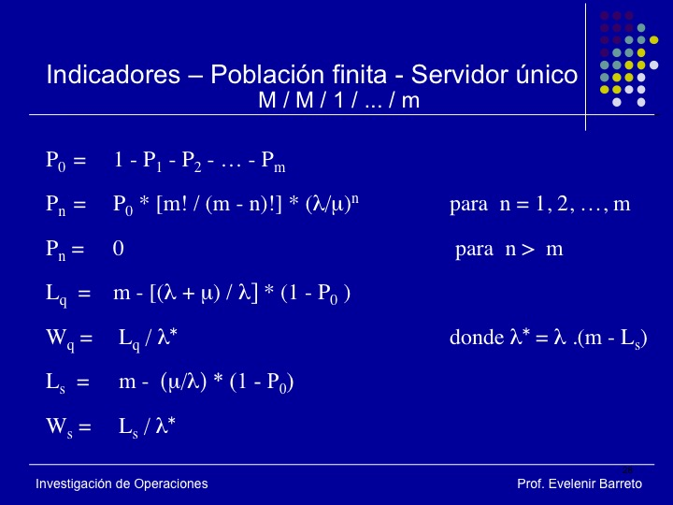
P3 | 0.384 | P2 | 0.27088036117
 |  | P3 | 0.10835214447

MM..N-Poblacion Finita
 |  |  |  |  |  |  |  |  | 5 | 5 | 5

Modelo MMN..m- Población Finita con Multiples Servidores

l | 180
m | 20.27027027
l/m | 8.88 |  | 888.000 | (Porcentaje de Ocupación).
C | 3
m | 50

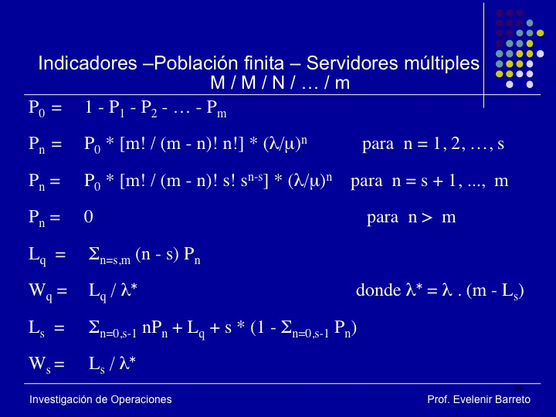
Coeficientes |  | Probabilidades |  |  | Lq | Wq | Ls | Ws
P1 | 444 | P0 | 1.4203845904E-89 |  | 4.67E+01 | 0.76733333333 | 49.662162162 | 0.81666666667
P2 | 96596.64 | P1 | 6.3065075816E-87
P3 | 13724450.611 | P2 | 1.3720437894E-84
P4 | 1909345569 | P3 | 1.949399816E-82
P5 | 2.5997649268E+11 | P4 | 2.7120050241E-80
P6 | 3.4628868825E+13 | P5 | 3.6926660408E-78
P7 | 4.5100638758E+15 | P6 | 4.9186311663E-76
P8 | 5.7404093011E+17 | P7 | 6.406025231E-74
P9 | 7.1364768431E+19 | P8 | 8.1535889141E-72
P10 | 8.6608282968E+21 | P9 | 1.0136541738E-69
P11 | 1.0254420703E+24 | P10 | 1.2301707053E-67
P12 | 1.183770326E+26 | P11 | 1.4565221151E-65
P13 | 1.3315048627E+28 | P12 | 1.6814091297E-63
P14 | 1.4582641256E+30 | P13 | 1.8912489891E-61
P15 | 1.5539262522E+32 | P14 | 2.0712958928E-59
P16 | 1.6098675973E+34 | P15 | 2.2071729034E-57
P17 | 1.6201707499E+36 | P16 | 2.2866311279E-55
P18 | 1.5825827886E+38 | P17 | 2.3012655671E-53
P19 | 1.4990224173E+40 | P18 | 2.247876206E-51
P20 | 1.3755029701E+42 | P19 | 2.1291883423E-49
P21 | 1.2214466375E+44 | P20 | 1.9537432229E-47
P22 | 1.0484897936E+46 | P21 | 1.7349239819E-45
P23 | 8.6898834094E+47 | P22 | 1.4892587461E-43
P24 | 6.9449548208E+49 | P23 | 1.2342976488E-41
P25 | 5.3448372301E+51 | P24 | 9.8645068088E-40
P26 | 3.9551795503E+53 | P25 | 7.5917244401E-38
P27 | 2.8097595525E+55 | P26 | 5.6178760856E-36
P28 | 1.9128843034E+57 | P27 | 3.9909391712E-34
P29 | 1.2456702583E+59 | P28 | 2.7170313878E-32
P30 | 7.7430863259E+60 | P29 | 1.7693308397E-30
P31 | 4.5839071049E+62 | P30 | 1.09981605E-28
P32 | 2.5779893558E+64 | P31 | 6.5109110158E-27
P33 | 1.3735527288E+66 | P32 | 3.6617363553E-25
P34 | 6.9117173312E+67 | P33 | 1.9509731301E-23
P35 | 3.273389328E+69 | P34 | 9.8172967907E-22
P36 | 1.4533848617E+71 | P35 | 4.6494717601E-20
P37 | 6.0228268667E+72 | P36 | 2.0643654615E-18
P38 | 2.3175837783E+74 | P37 | 8.5547304723E-17
P39 | 8.2320575805E+75 | P38 | 3.2918602858E-15
P40 | 2.6803579482E+77 | P39 | 1.1692687735E-13
P41 | 7.9338595267E+78 | P40 | 3.8071391265E-12
P42 | 2.1135801779E+80 | P41 | 1.1269131815E-10
P43 | 5.0049578613E+81 | P42 | 3.0020967154E-09
P44 | 1.0370272689E+83 | P43 | 7.108965022E-08
P45 | 1.8417604295E+84 | P44 | 1.4729775526E-06
P46 | 2.7258054357E+85 | P45 | 2.6160081334E-05
P47 | 3.2273536358E+86 | P46 | 0.00038716920374
P48 | 2.8658900286E+87 | P47 | 0.0045840833722
P49 | 1.6966068969E+88 | P48 | 0.040706660345
P50 | 5.0219564149E+88 | P49 | 0.24098342925
 |  | P50 | 0.71331095057

